参考資料2
配列のメソッド

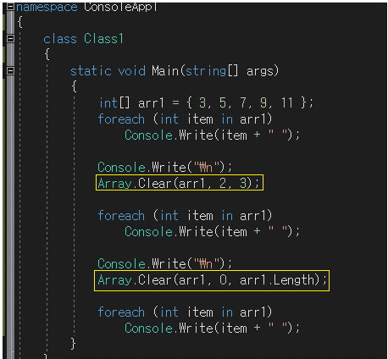
Clear | Clone
 | int[] arr1 = {3,5,7,9,11};

 | int[] cloneArr = (int[])arr1.Clone(); |  | Cloneは、返還形がObject型であるため、
 | cloneArr[2] = 6; |  | キャスティングする必要がある。

 | foreach (int item in cloneArr) |  | foreachは読み専用によく使う。
 | Console.Write(item + " ");

 | cloneArr[0] = 3
 | cloneArr[1] = 5
 | cloneArr[2] = 6
 | cloneArr[3] = 9
 | cloneArr[4] = 11
 | int[] cloneArr = {3, 5, 6 , 9 , 11};

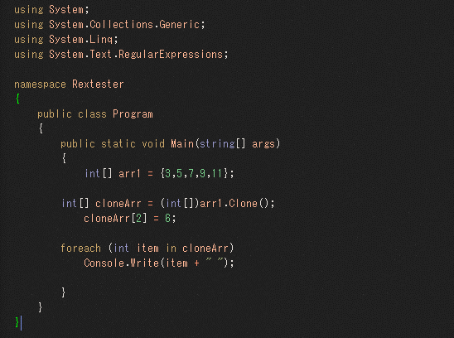

arr1の2番(7)から三つを削除する。 = 7, 9, 11
arr1の0番からarr1の長さまで削除する。= 3, 5, 7, 9, 11

 | output : | 3 5 6 9 11

